Sheet1
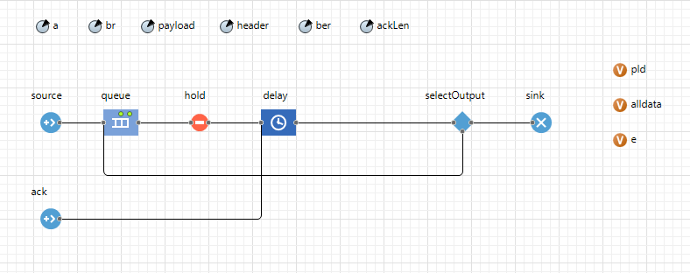
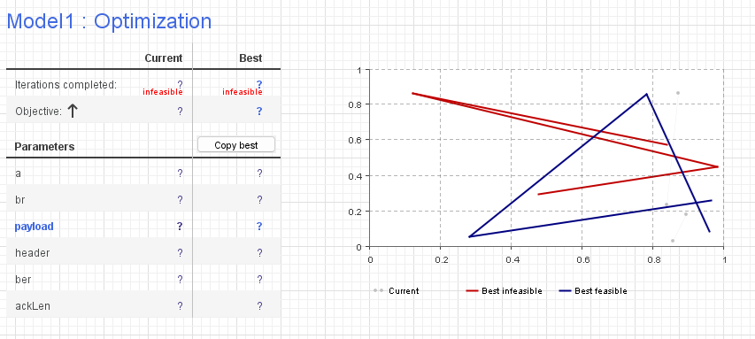
№ | Вероятность битовой ошибки | Оптимальный размер полезных данных (байт)
1 | 0.000001 | 1999
2 | 0.00001 | 1968
3 | 0.0001 | 767
4 | 0.0005 | 337
5 | 0.0007 | 265
6 | 0.001 | 223
7 | 0.002 | 144
8 | 0.005 | 59
9 | 0.01 | 52
10 | 0.05 | 15

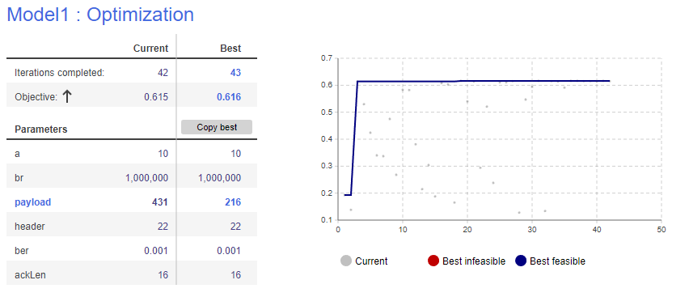
№ | Вероятность битовой ошибки | Оптимальный размер полезных данных (байт) | Эффективность канала
1 | 0.000001 | 1999 | 0.969
2 | 0.00001 | 1968 | 0.952
3 | 0.0001 | 767 | 0.859
4 | 0.0005 | 337 | 0.712
5 | 0.0007 | 265 | 0.668
6 | 0.001 | 223 | 0.619
7 | 0.002 | 144 | 0.508
8 | 0.005 | 59 | 0.33
9 | 0.01 | 52 | 0.221
10 | 0.05 | 15 | 0.03

a | 10 | интенсивность
br | 1000000 | скорость передачи
payload |  | размер полезной нагрузки
header | 22 | Длина заголовка кадра
ber | 0.000001, 0.00001,0.0001, 0.0005, 0.0007, 0.001, 0.002, 0.005, 0.01, 0.05 | Вероятность битовой ошибки
ackLen | 16 | Длина данных в кадре подтверждения / запроса

